상품제안서
양면웨이브 7P 고급미용 | 상품코드: S10008

 |  |  |  |  |  | 02-713-8555 | www.synergygift.co.kr
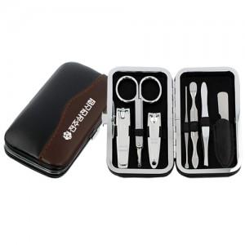 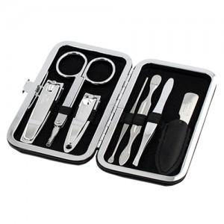 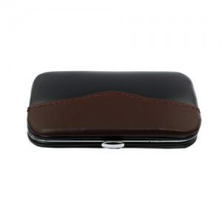

【상세/제작정보】 | 국내생산품입니다. 100개이하는 30,000원의 인쇄비가 추가됩니다.

【인쇄/포장옵션】 | 실크 / 종이케이스

【공급단가】 | 수량 | 100~ | 500~ | 1,000~ | 3,000~
*VAT별도 | 단가 | 6,890원 | 6,630원 | 6,380원 | 6,120원

【상품 URL】 | https://www.synergygift.co.kr:443/src/goods_detail.php?gdno=4917

